Plan4
ANEXO I
Relação de Animais Bovinos
Item /Lote | Nº | Tombo | Nascimento | Idade (anos) | Idade (dias) | Sexo | Categoria | Raça | Situação/Motivo para descarte | Data | 2026-08-31

1 | 393 | 993045 | 2012-04-26 | 14 a 4 m. | 5240 | F | Vaca | Pardo Suíço
 | 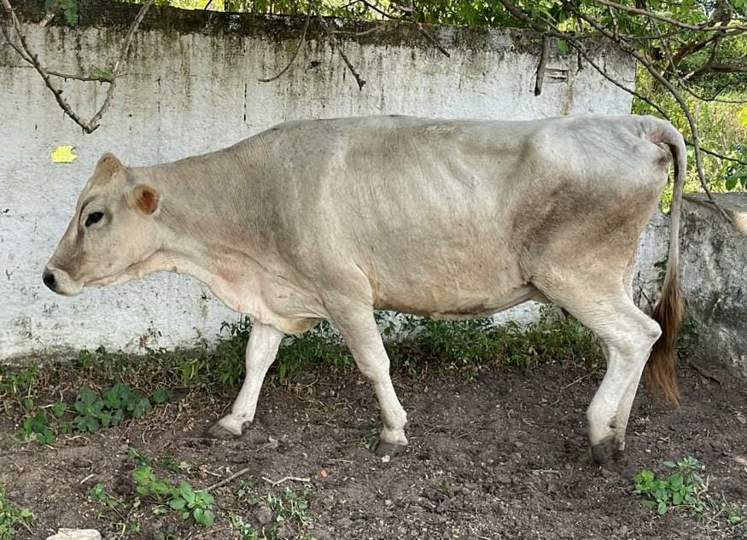
 |  |  |  |  |  | Data da foto: | 2026-07-07
 |  |  |  |  |  | Idade na foto: | 14 a 2 m.
 |  |  |  |  |  |  | Data de pesagem: | 2026-07-07
 |  |  |  |  |  |  | Idade na pesagem: | 14 a 2 m.
 |  |  |  |  | Peso: |  | 420 | kg
 |  |  |  |  |  |  | Preço mínimo por kg:
 |  |  |  |  |  |  | R$ 5.08
 |  |  |  |  |  |  | Preço mínimo total:
 |  |  |  |  |  |  | R$ 2,133.60

2 | 412 | 993021 | 2012-10-04 | 13 a 11 m. | 5079 | F | Vaca | Pardo Suíço | Reprodutivo
 | 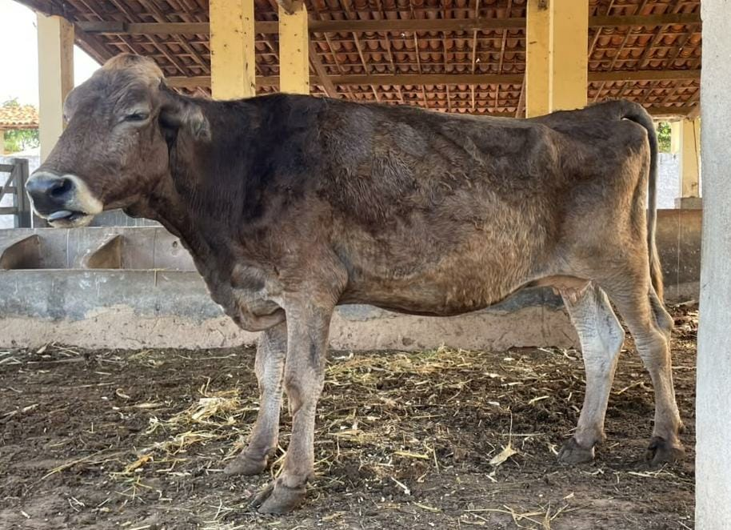
 |  |  |  |  |  | Data da foto: | 2026-07-07
 |  |  |  |  |  | Idade na foto: | 13 a 9 m.
 |  |  |  |  | Data de pesagem: |  |  | 2026-07-07
 |  |  |  |  | Idade na pesagem: |  |  | 13 a 9 m.
 |  |  |  |  | Peso: | 405 | kg
 |  |  |  |  | Preço mínimo por kg:
 |  |  |  |  |  |  | R$ 5.08
 |  |  |  |  | Preço mínimo total:
 |  |  |  |  |  |  | R$ 2,057.40

3 | 431 | 993160 | 2013-12-24 | 12 a 8 m. | 4633 | F | Vaca | Pardo Suíço | Reprodutivo/mastite crônica
 | 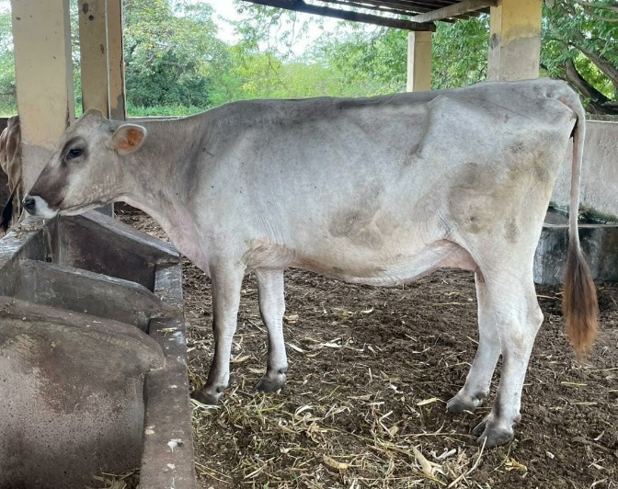
 |  |  |  |  |  | Data da foto: | 2026-07-07
 |  |  |  |  |  | Idade na foto: | 12 a 7 m.
 |  |  |  |  | Data de pesagem: |  |  | 2026-07-07
 |  |  |  |  | Idade na pesagem: |  |  | 12 a 7 m.
 |  |  |  |  | Peso: | 520 | kg
 |  |  |  |  | Preço mínimo por kg:
 |  |  |  |  |  |  | R$ 5.08
 |  |  |  |  | Preço mínimo total:
 |  |  |  |  |  |  | R$ 2,641.60

4 | 444 | 993304 | 2014-10-05 | 11 a 11 m. | 4348 | F | Vaca | Pardo Gir | Reprodutivo
 | 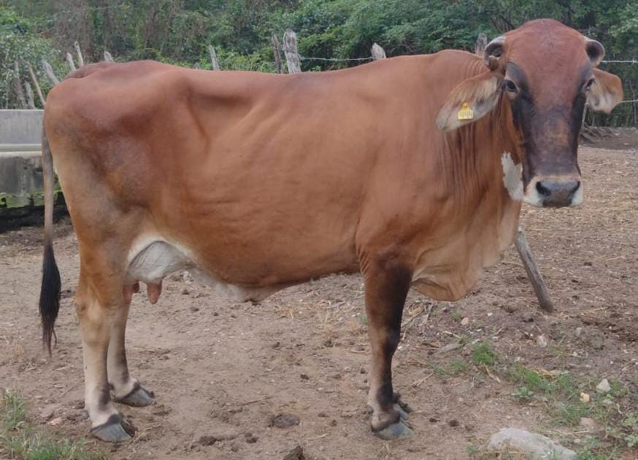
 |  |  |  |  |  | Data da foto: | 2026-07-07
 |  |  |  |  |  | Idade na foto: | 11 a 9 m.
 |  |  |  |  | Data de pesagem: |  |  | 2026-07-07
 |  |  |  |  | Idade na pesagem: |  |  | 11 a 9 m.
 |  |  |  |  | Peso: | 530 | kg
 |  |  |  |  | Preço mínimo por kg:
 |  |  |  |  |  |  | R$ 5.08
 |  |  |  |  | Preço mínimo total:
 |  |  |  |  |  |  | R$ 2,692.40

5 | 461 | 994300 | 2015-08-08 | 11 a 1 m. | 4041 | F | Vaca | Pardo Suíço | Reprodutivo
 | 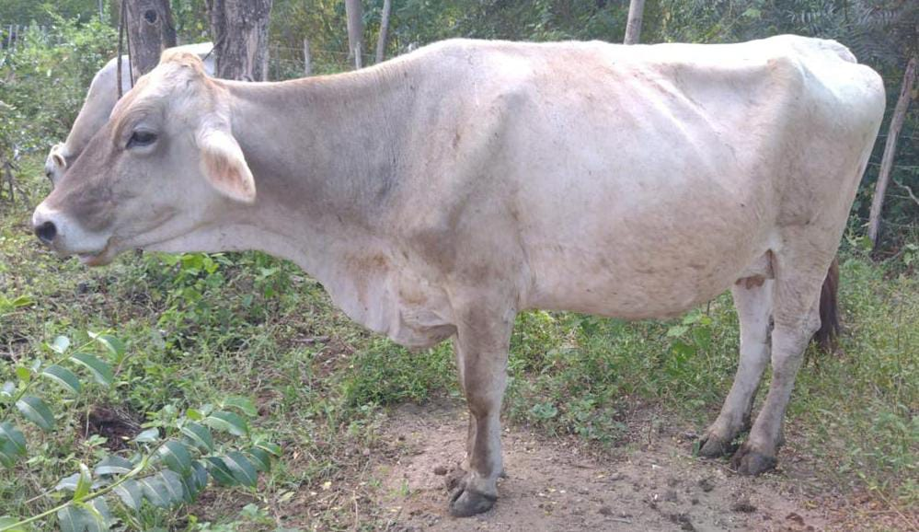
 |  |  |  |  |  | Data da foto: | 2026-07-07
 |  |  |  |  |  | Idade na foto: | 10 a 11 m.
 |  |  |  |  | Data de pesagem: |  |  | 2026-07-07
 |  |  |  |  | Idade na pesagem: |  |  | 10 a 11 m.
 |  |  |  |  | Peso: | 430 | kg
 |  |  |  |  | Preço mínimo por kg:
 |  |  |  |  |  |  | R$ 5.08
 |  |  |  |  | Preço mínimo total:
 |  |  |  |  |  |  | R$ 2,184.40

6 | 473 | 994855 | 2016-05-21 | 10 a 3 m. | 3754 | F | Vaca | Pardo Suíço | Reprodutivo
 | 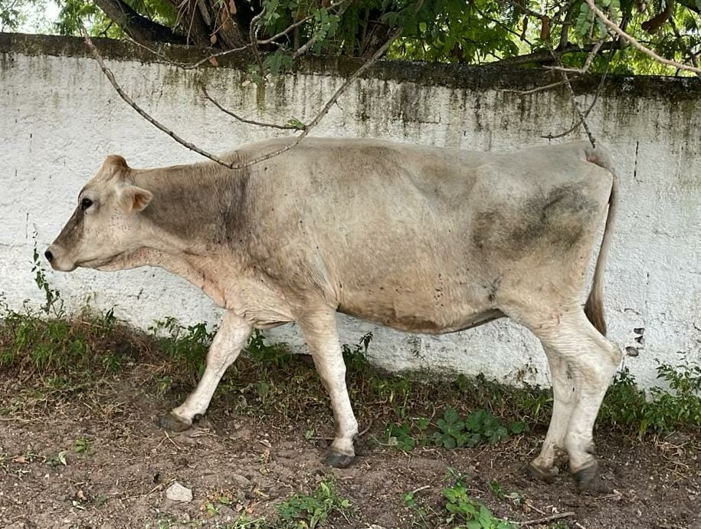
 |  |  |  |  |  | Data da foto: | 2026-07-07
 |  |  |  |  |  | Idade na foto: | 10 a 2 m.
 |  |  |  |  | Data de pesagem: |  |  | 2026-07-07
 |  |  |  |  | Idade na pesagem: |  |  | 10 a 2 m.
 |  |  |  |  | Peso: | 470 | kg
 |  |  |  |  | Preço mínimo por kg:
 |  |  |  |  |  |  | R$ 5.08
 |  |  |  |  | Preço mínimo total:
 |  |  |  |  |  |  | R$ 2,387.60

7 | 485 | 995177 | 2017-02-17 | 9 a 6 m. | 3482 | F | Vaca | Pardo Suíço | Reprodutivo
 | 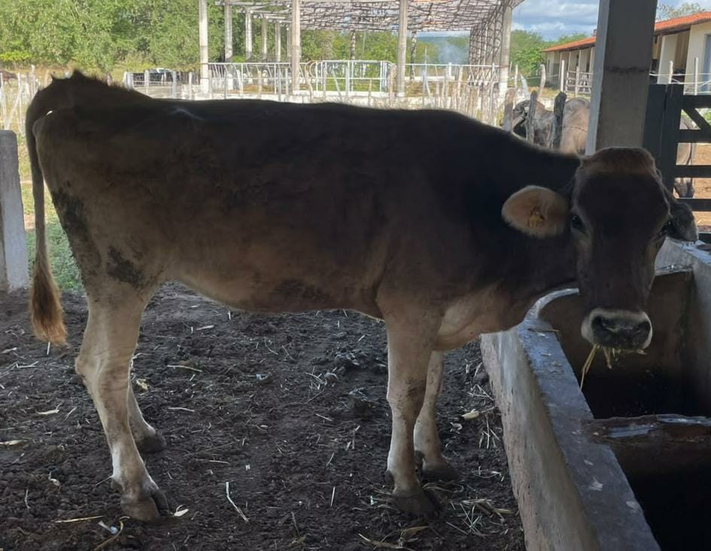
 |  |  |  |  |  | Data da foto: | 2026-07-07
 |  |  |  |  |  | Idade na foto: | 9 a 5 m.
 |  |  |  |  | Data de pesagem: |  |  | 2026-07-07
 |  |  |  |  | Idade na pesagem: |  |  | 9 a 5 m.
 |  |  |  |  | Peso: | 460 | kg
 |  |  |  |  | Preço mínimo por kg:
 |  |  |  |  |  |  | R$ 5.08
 |  |  |  |  | Preço mínimo total:
 |  |  |  |  |  |  | R$ 2,336.80

8 | 501 | 2018001118 | 2018-01-06 | 8 a 8 m. | 3159 | F | Vaca | 1/2GIRX 1/4PARDO x 1/4 Holandes | Reprodutivo/3 tetos
 | 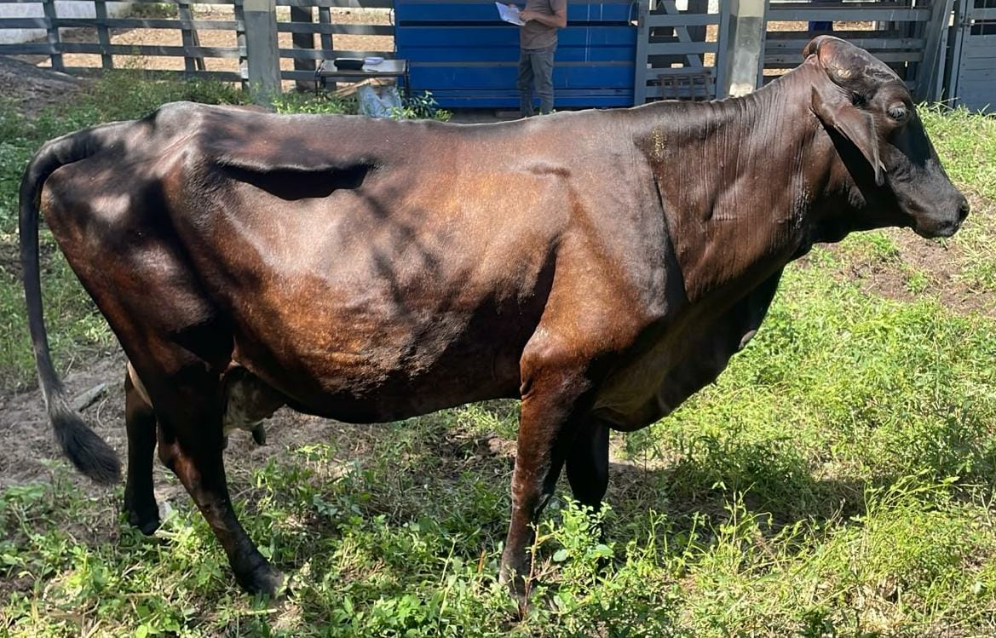
 |  |  |  |  |  | Data da foto: | 2026-07-07
 |  |  |  |  |  | Idade na foto: | 8 a 6 m.
 |  |  |  |  | Data de pesagem: |  |  | 2026-07-07
 |  |  |  |  | Idade na pesagem: |  |  | 8 a 6 m.
 |  |  |  |  | Peso: | 490 | kg
 |  |  |  |  | Preço mínimo por kg:
 |  |  |  |  |  |  | R$ 5.08
 |  |  |  |  | Preço mínimo total:
 |  |  |  |  |  |  | R$ 2,489.20

9 | 548 | 2020006939 | 2020-06-18 | 6 a 2 m. | 2265 | F | Vaca | Pardo Suíço | Reprodutivo/ papilomatose
 | 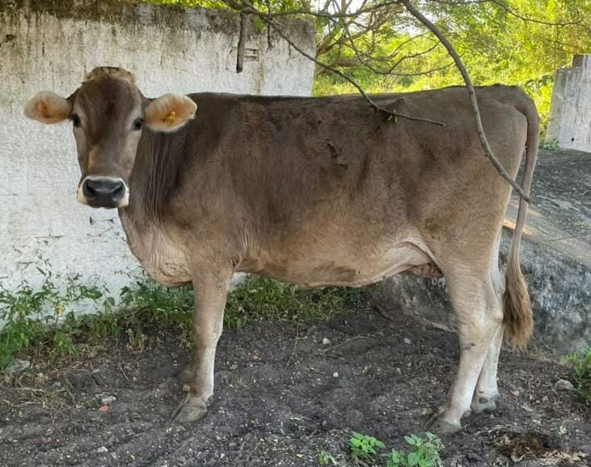
 |  |  |  |  |  | Data da foto: | 2026-07-07
 |  |  |  |  |  | Idade na foto: | 6 a 1 m.
 |  |  |  |  | Data de pesagem: |  |  | 2026-07-07
 |  |  |  |  | Idade na pesagem: |  |  | 6 a 1 m.
 |  |  |  |  | Peso: | 462 | kg
 |  |  |  |  | Preço mínimo por kg:
 |  |  |  |  |  |  | R$ 5.08
 |  |  |  |  | Preço mínimo total:
 |  |  |  |  |  |  | R$ 2,346.96

10 | 551 | 2020006942 | 2020-07-26 | 6 a 1 m. | 2227 | F | Vaca | Pardo Suíço | Reprodutivo
 | 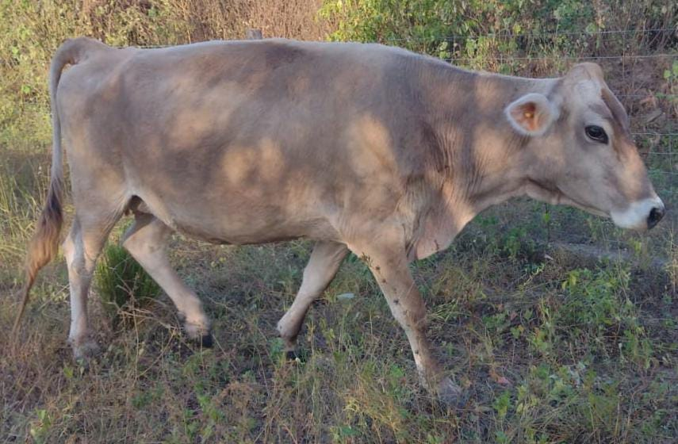
 |  |  |  |  |  | Data da foto: | 2026-07-07
 |  |  |  |  |  | Idade na foto: | 5 a 11 m.
 |  |  |  |  | Data de pesagem: |  |  | 2026-07-07
 |  |  |  |  | Idade na pesagem: |  |  | 5 a 11 m.
 |  |  |  |  | Peso: | 380 | kg
 |  |  |  |  | Preço mínimo por kg:
 |  |  |  |  |  |  | R$ 5.08
 |  |  |  |  | Preço mínimo total:
 |  |  |  |  |  |  | R$ 1,930.40

11 | 578 | 2022002854 | 2022-04-01 | 4 a 5 m. | 1613 | F | Vaca | Pardo Suíço | Reprodutivo
 | 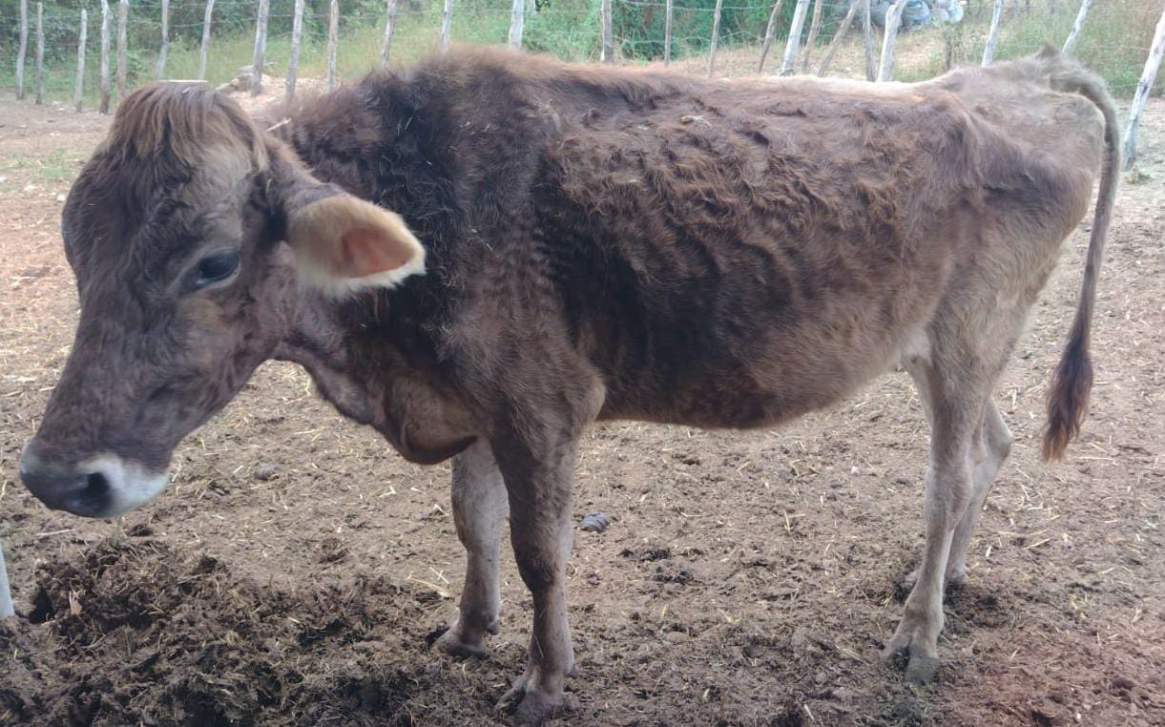
 |  |  |  |  |  | Data da foto: | 2026-07-07
 |  |  |  |  |  | Idade na foto: | 4 a 3 m.
 |  |  |  |  | Data de pesagem: |  |  | 2026-07-07
 |  |  |  |  | Idade na pesagem: |  |  | 4 a 3 m.
 |  |  |  |  | Peso: | 310 | kg
 |  |  |  |  | Preço mínimo por kg:
 |  |  |  |  |  |  | R$ 5.08
 |  |  |  |  | Preço mínimo total:
 |  |  |  |  |  |  | R$ 1,574.80

12 | 608 | 2025001353 | 2023-10-14 | 2 a 11 m. | 1052 | M | Novilho | Pardo Suíço | Excesso de Contingente
 | 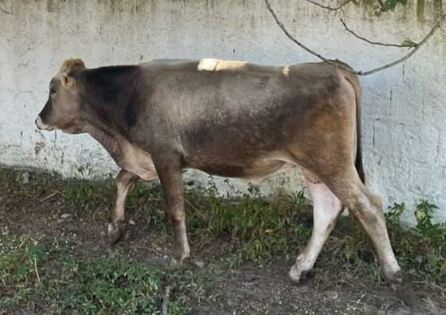
 |  |  |  |  |  | Data da foto: | 2026-07-07
 |  |  |  |  |  | Idade na foto: | 2 a 9 m.
 |  |  |  |  | Data de pesagem: |  |  | 2026-07-07
 |  |  |  |  | Idade na pesagem: |  |  | 2 a 9 m.
 |  |  |  |  | Peso: | 280 | kg
 |  |  |  |  | Preço mínimo por kg:
 |  |  |  |  |  |  | R$ 6.37
 |  |  |  |  | Preço mínimo total:
 |  |  |  |  |  |  | R$ 1,783.60

13 | 610 | 2025001355 | 2023-10-30 | 2 a 10 m. | 1036 | M | Novilho | Girolando | Excesso de Contingente
 | 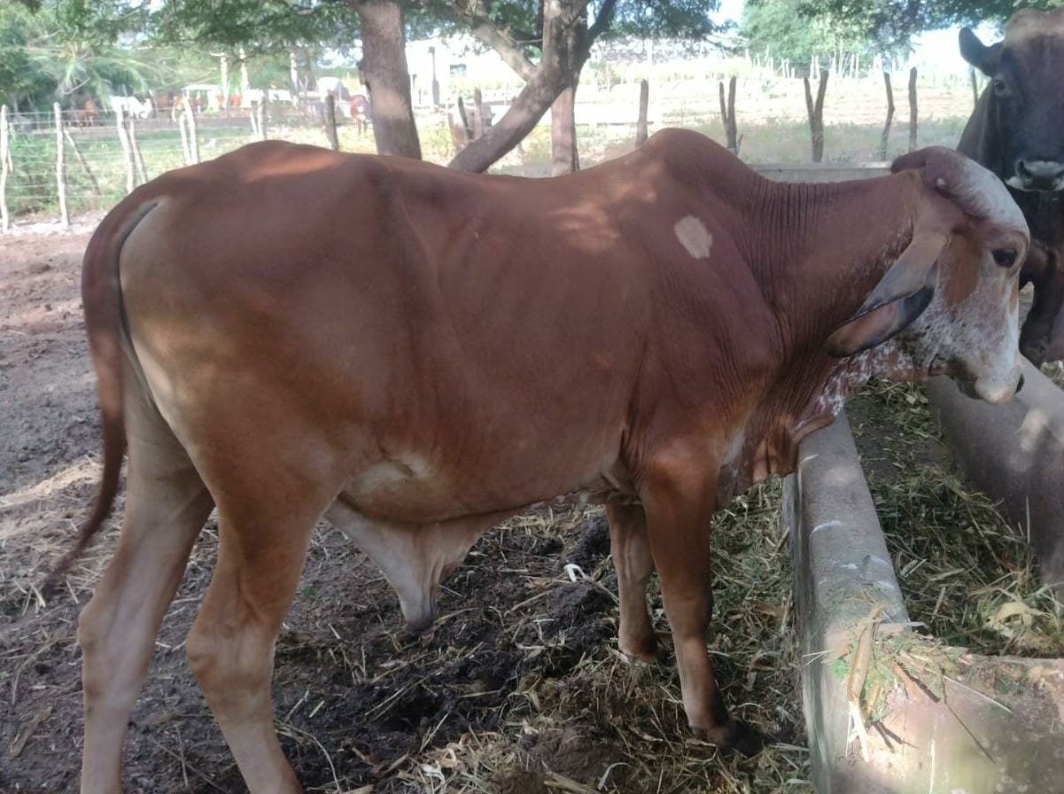
 |  |  |  |  |  | Data da foto: | 2026-07-07
 |  |  |  |  |  | Idade na foto: | 2 a 8 m.
 |  |  |  |  | Data de pesagem: |  |  | 2026-07-07
 |  |  |  |  | Idade na pesagem: |  |  | 2 a 8 m.
 |  |  |  |  | Peso: | 270 | kg
 |  |  |  |  | Preço mínimo por kg:
 |  |  |  |  |  |  | R$ 6.37
 |  |  |  |  | Preço mínimo total:
 |  |  |  |  |  |  | R$ 1,719.90

14 | 611 | 2025001356 | 2023-11-20 | 2 a 9 m. | 1015 | F | Novilha | 1/2 Pardo Suíço X 1/2 Girolando | Reprodutivo
 | 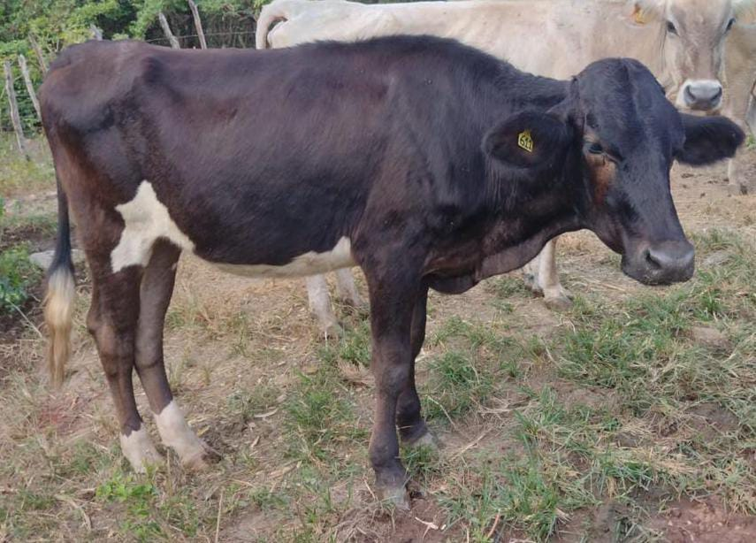
 |  |  |  |  |  | Data da foto: | 2026-07-07
 |  |  |  |  |  | Idade na foto: | 2 a 8 m.
 |  |  |  |  | Data de pesagem: |  |  | 2026-07-07
 |  |  |  |  | Idade na pesagem: |  |  | 2 a 8 m.
 |  |  |  |  | Peso: | 260 | kg
 |  |  |  |  | Preço mínimo por kg:
 |  |  |  |  |  |  | R$ 5.93
 |  |  |  |  | Preço mínimo total:
 |  |  |  |  |  |  | R$ 1,541.80

15 | 613 | 2025001358 | 2024-02-19 | 2 a 6 m. | 924 | M | Novilho | Mestiço pardo | Excesso de Contingente
 | 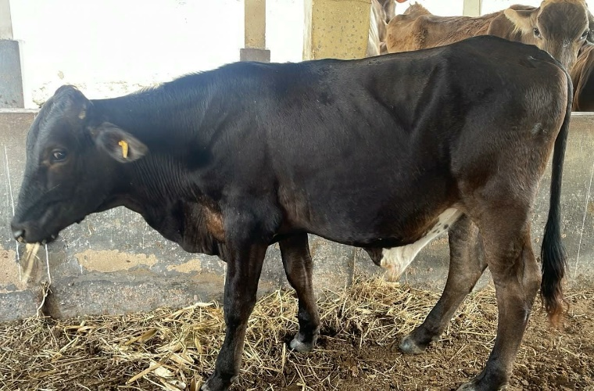
 |  |  |  |  |  | Data da foto: | 2026-07-07
 |  |  |  |  |  | Idade na foto: | 2 a 5 m.
 |  |  |  |  | Data de pesagem: |  |  | 2026-07-07
 |  |  |  |  | Idade na pesagem: |  |  | 2 a 5 m.
 |  |  |  |  | Peso: | 300 | kg
 |  |  |  |  | Preço mínimo por kg:
 |  |  |  |  |  |  | R$ 6.37
 |  |  |  |  | Preço mínimo total:
 |  |  |  |  |  |  | R$ 1,911.00

16 | 614 | 2025001359 | 2024-03-14 | 2 a 6 m. | 900 | F | Novilha | Mestiço pardo | Excesso de contigente/ padrão racial não desejado
 | 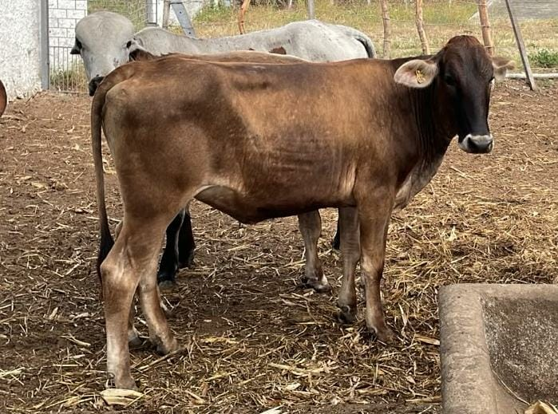
 |  |  |  |  |  | Data da foto: | 2026-07-07
 |  |  |  |  |  | Idade na foto: | 2 a 4 m.
 |  |  |  |  | Data de pesagem: |  |  | 2026-07-07
 |  |  |  |  | Idade na pesagem: |  |  | 2 a 4 m.
 |  |  |  |  | Peso: | 257 | kg
 |  |  |  |  | Preço mínimo por kg:
 |  |  |  |  |  |  | R$ 5.93
 |  |  |  |  | Preço mínimo total:
 |  |  |  |  |  |  | R$ 1,524.01

17 | 615 | 2025001360 | 2024-03-14 | 2 a 6 m. | 900 | M | Novilho | Mestiço pardo | Excesso de Contingente
 | 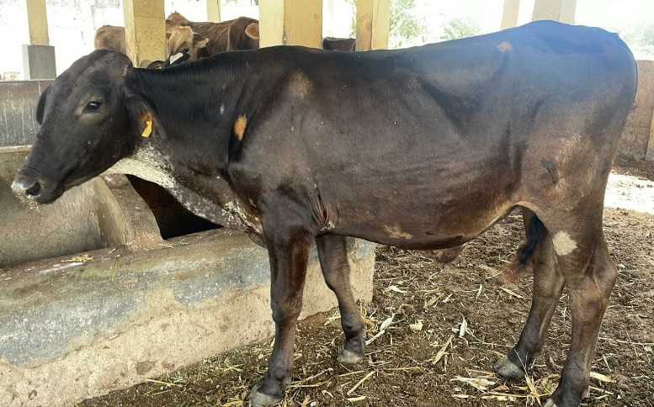
 |  |  |  |  |  | Data da foto: | 2026-07-07
 |  |  |  |  |  | Idade na foto: | 2 a 4 m.
 |  |  |  |  | Data de pesagem: |  |  | 2026-07-07
 |  |  |  |  | Idade na pesagem: |  |  | 2 a 4 m.
 |  |  |  |  | Peso: | 340 | kg
 |  |  |  |  | Preço mínimo por kg:
 |  |  |  |  |  |  | R$ 6.37
 |  |  |  |  | Preço mínimo total:
 |  |  |  |  |  |  | R$ 2,165.80

18 | 616 | 2025001361 | 2024-04-05 | 2 a 5 m. | 878 | F | Novilha | Mestiço pardo | Excesso de contigente/ padrão racial não desejado
 | 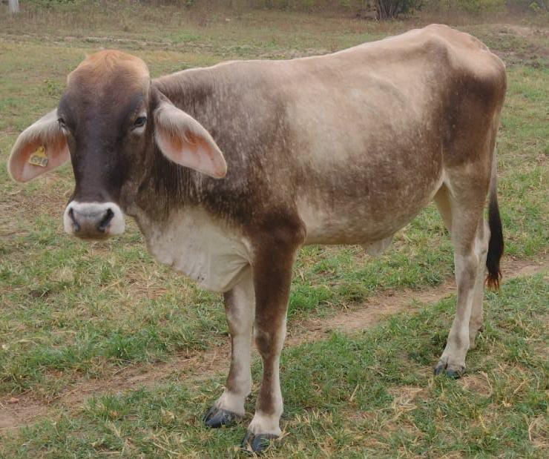
 |  |  |  |  |  | Data da foto: | 2026-07-07
 |  |  |  |  |  | Idade na foto: | 2 a 3 m.
 |  |  |  |  | Data de pesagem: |  |  | 2026-07-07
 |  |  |  |  | Idade na pesagem: |  |  | 2 a 3 m.
 |  |  |  |  | Peso: | 260 | kg
 |  |  |  |  | Preço mínimo por kg:
 |  |  |  |  |  |  | R$ 5.93
 |  |  |  |  | Preço mínimo total:
 |  |  |  |  |  |  | R$ 1,541.80

19 | 619 | 2025001364 | 2024-05-02 | 2 a 4 m. | 851 | F | Novilha | 1/2 pardosuiço x 1/2 girolando | Reprodutivo
 | 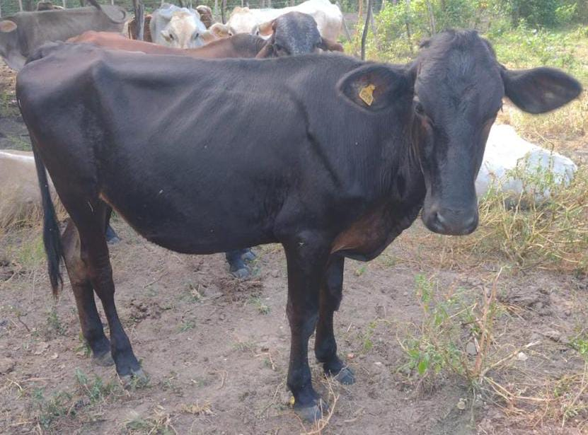
 |  |  |  |  |  | Data da foto: | 2026-07-07
 |  |  |  |  |  | Idade na foto: | 2 a 2 m.
 |  |  |  |  | Data de pesagem: |  |  | 2026-07-07
 |  |  |  |  | Idade na pesagem: |  |  | 2 a 2 m.
 |  |  |  |  | Peso: | 230 | kg
 |  |  |  |  | Preço mínimo por kg:
 |  |  |  |  |  |  | R$ 5.93
 |  |  |  |  | Preço mínimo total:
 |  |  |  |  |  |  | R$ 1,363.90

20 | 623 | 2025001367 | 2024-08-10 | 1 a 11 m. | 751 | F | Garrota | 3/4 Pardo Suíço x 1/4 Gir | Reprodutivo
 | 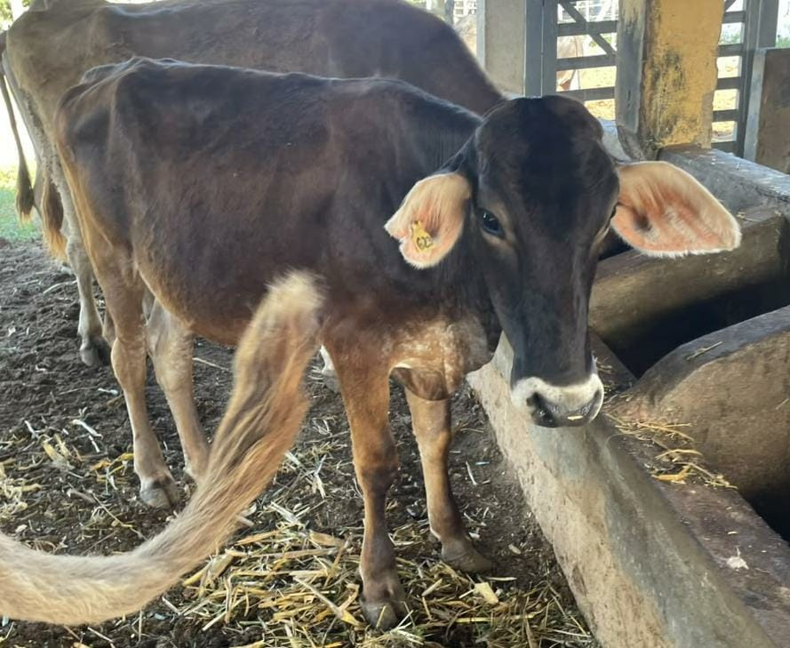
 |  |  |  |  |  | Data da foto: | 2026-07-07
 |  |  |  |  |  | Idade na foto: | 1 a 11 m.
 |  |  |  |  | Data de pesagem: |  |  | 2026-07-07
 |  |  |  |  | Idade na pesagem: |  |  | 1 a 11 m.
 |  |  |  |  | Peso: | 260 | kg
 |  |  |  |  | Preço mínimo por kg:
 |  |  |  |  |  |  | R$ 5.93
 |  |  |  |  | Preço mínimo total:
 |  |  |  |  |  |  | R$ 1,541.80

21 | 624 | 2025001368 | 2024-08-15 | 1 a 11m | 746 | M | Garrote | Pardo Suíço | Excesso de Contingente
 | 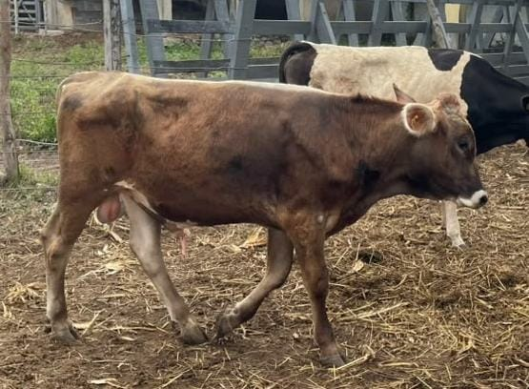
 |  |  |  |  |  | Data da foto: | 2026-07-07
 |  |  |  |  |  | Idade na foto: | 1 a 11 m.
 |  |  |  |  | Data de pesagem: |  |  | 2026-07-07
 |  |  |  |  | Idade na pesagem: |  |  | 1 a 11 m.
 |  |  |  |  | Peso: | 220 | kg
 |  |  |  |  | Preço mínimo por kg:
 |  |  |  |  |  |  | R$ 5.89
 |  |  |  |  | Preço mínimo total:
 |  |  |  |  |  |  | R$ 1,295.80

22 | 625 | 2025001369 | 2024-08-29 | 2 a. | 732 | M | Garrote | 3/4 Pardo Suíço x 1/4 holandes | Excesso de Contingente
 | 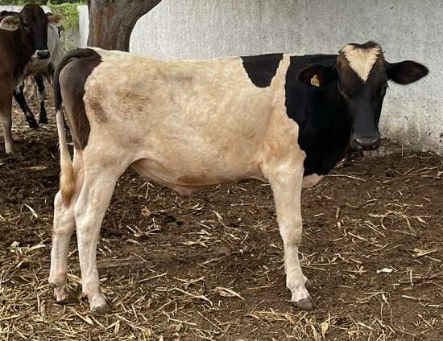
 |  |  |  |  |  | Data da foto: | 2026-07-07
 |  |  |  |  |  | Idade na foto: | 1 a 10 m.
 |  |  |  |  | Data de pesagem: |  |  | 2026-07-07
 |  |  |  |  | Idade na pesagem: |  |  | 1 a 10 m.
 |  |  |  |  | Peso: | 214 | kg
 |  |  |  |  | Preço mínimo por kg:
 |  |  |  |  |  |  | R$ 5.89
 |  |  |  |  | Preço mínimo total:
 |  |  |  |  |  |  | R$ 1,260.46

23 | 627 | 2025004219 | 2024-10-19 | 1 a 10 m. | 681 | F | Garrota | 1/2 girolanda x 1/2 pardo suíço | Excesso de contigente/ padrão racial não desejado
 | 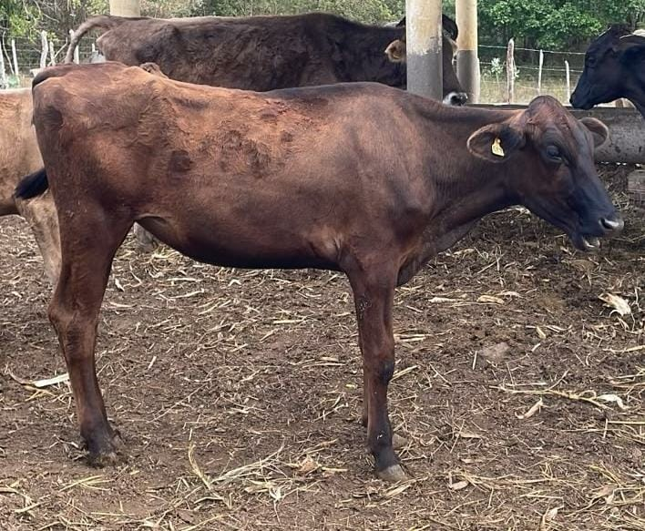
 |  |  |  |  |  | Data da foto: | 2026-07-07
 |  |  |  |  |  | Idade na foto: | 1 a 9 m.
 |  |  |  |  | Data de pesagem: |  |  | 2026-07-07
 |  |  |  |  | Idade na pesagem: |  |  | 1 a 9 m.
 |  |  |  |  | Peso: | 160 | kg
 |  |  |  |  | Preço mínimo por kg:
 |  |  |  |  |  |  | R$ 5.36
 |  |  |  |  | Preço mínimo total:
 |  |  |  |  |  |  | R$ 857.60

24 | 629 | 2025004221 | 2024-11-05 | 1 a 10 m. | 664 | M | Garrote | Pardo suiço | Excesso de Contingente
 | 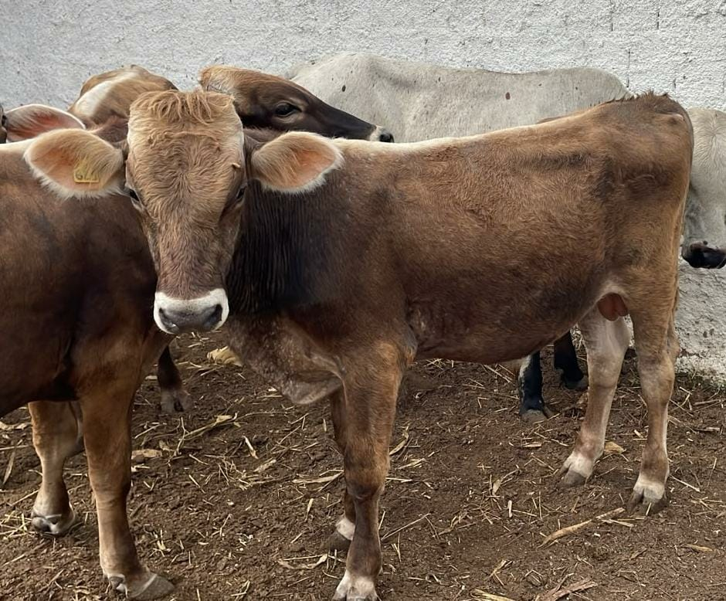
 |  |  |  |  |  | Data da foto: | 2026-07-07
 |  |  |  |  |  | Idade na foto: | 1 a 8 m.
 |  |  |  |  | Data de pesagem: |  |  | 2026-07-07
 |  |  |  |  | Idade na pesagem: |  |  | 1 a 8 m.
 |  |  |  |  | Peso: | 235 | kg
 |  |  |  |  | Preço mínimo por kg:
 |  |  |  |  |  |  | R$ 5.89
 |  |  |  |  | Preço mínimo total:
 |  |  |  |  |  |  | R$ 1,384.15

25 | 630 | 2025004222 | 2024-11-18 | 1 a 9 m. | 651 | F | Garrota | Mestiça de girolando | Excesso de contigente/ padrão racial não desejado
 | 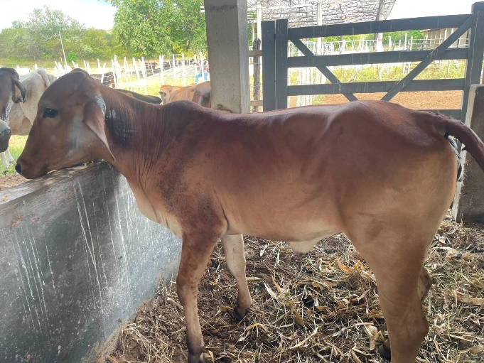
 |  |  |  |  |  | Data da foto: | 2026-07-07
 |  |  |  |  |  | Idade na foto: | 1 a 8 m.
 |  |  |  |  | Data de pesagem: |  |  | 2026-07-07
 |  |  |  |  | Idade na pesagem: |  |  | 1 a 8 m.
 |  |  |  |  | Peso: | 170 | kg
 |  |  |  |  | Preço mínimo por kg:
 |  |  |  |  |  |  | R$ 5.36
 |  |  |  |  | Preço mínimo total:
 |  |  |  |  |  |  | R$ 911.20

26 | 636 | 2025004225 | 2025-06-11 | 1 a 3 m. | 446 | M | Garrote | Gir x pardo Suíço | Excesso de Contingente
 | 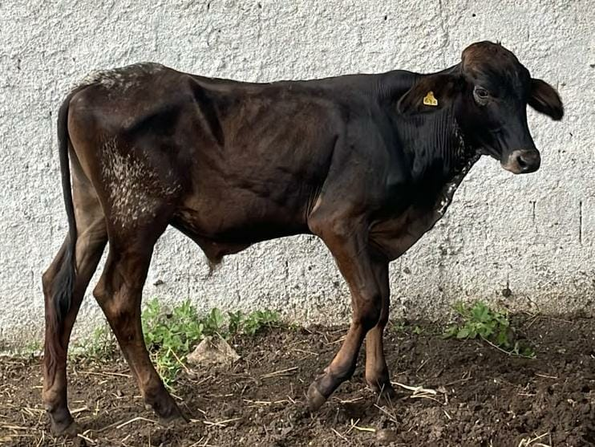
 |  |  |  |  |  | Data da foto: | 2026-07-07
 |  |  |  |  |  | Idade na foto: | 1 a 1 m.
 |  |  |  |  | Data de pesagem: |  |  | 2026-07-07
 |  |  |  |  | Idade na pesagem: |  |  | 1 a 1 m.
 |  |  |  |  | Peso: | 171 | kg
 |  |  |  |  | Preço mínimo por kg:
 |  |  |  |  |  |  | R$ 5.89
 |  |  |  |  | Preço mínimo total:
 |  |  |  |  |  |  | R$ 1,007.19

27 | 637 | 2025004226 | 2025-07-02 | 1 a 2 m. | 425 | M | Garrote | GIROLANDO | Excesso de Contingente
 | 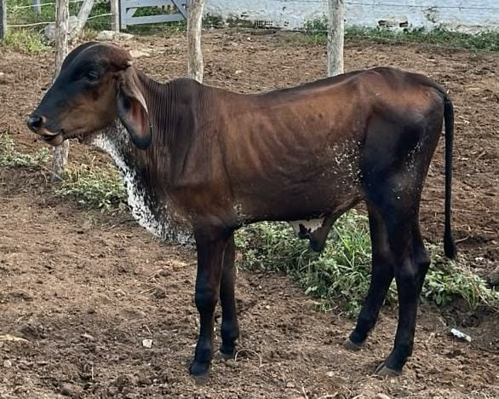
 |  |  |  |  |  | Data da foto: | 2026-07-07
 |  |  |  |  |  | Idade na foto: | 1 a.
 |  |  |  |  | Data de pesagem: |  |  | 2026-07-07
 |  |  |  |  | Idade na pesagem: |  |  | 1 a.
 |  |  |  |  | Peso: | 160 | kg
 |  |  |  |  | Preço mínimo por kg:
 |  |  |  |  |  |  | R$ 5.89
 |  |  |  |  | Preço mínimo total:
 |  |  |  |  |  |  | R$ 942.40

28 | 638 | 2025004227 | 2025-07-07 | 1 a 2 m. | 420 | M | Garrote | Pardo Suíço | Excesso de Contingente
 | 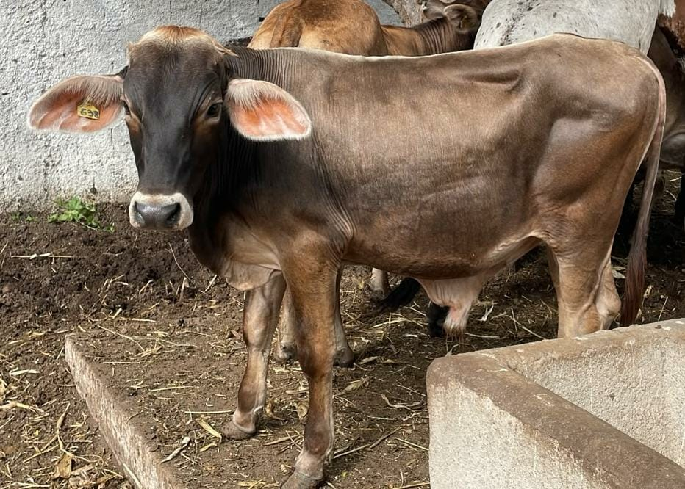
 |  |  |  |  |  | Data da foto: | 2026-07-07
 |  |  |  |  |  | Idade na foto: | 1 a.
 |  |  |  |  | Data de pesagem: |  |  | 2026-07-07
 |  |  |  |  | Idade na pesagem: |  |  | 1 a.
 |  |  |  |  | Peso: | 184 | kg
 |  |  |  |  | Preço mínimo por kg:
 |  |  |  |  |  |  | R$ 5.89
 |  |  |  |  | Preço mínimo total:
 |  |  |  |  |  |  | R$ 1,083.76

29 | 639 | 2025004228 | 2025-07-30 | 1 a 1 m. | 397 | M | Bezerro | Mestiço | Excesso de Contingente
 | 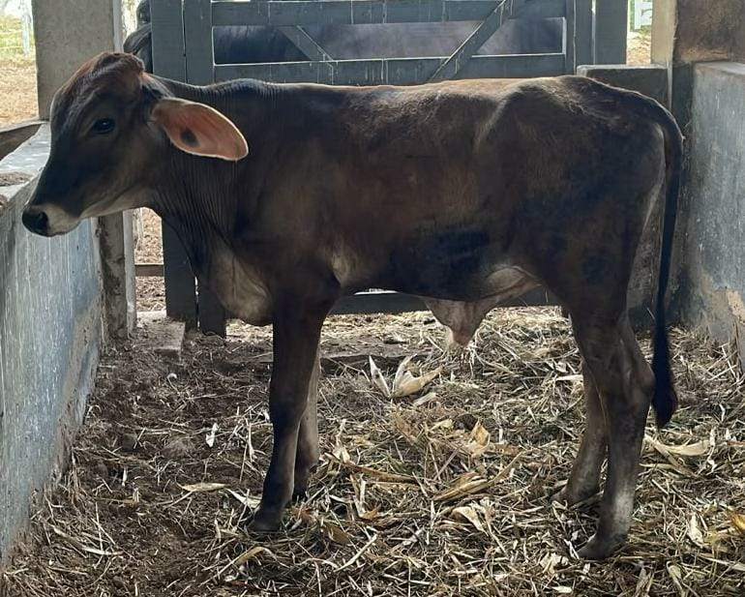
 |  |  |  |  |  | Data da foto: | 2026-07-07
 |  |  |  |  |  | Idade na foto: | 11 m.
 |  |  |  |  | Data de pesagem: |  |  | 2026-07-07
 |  |  |  |  | Idade na pesagem: |  |  | 11 m.
 |  |  |  |  | Peso: | 173 | kg
 |  |  |  |  | Preço mínimo por kg:
 |  |  |  |  |  |  | R$ 4.73
 |  |  |  |  | Preço mínimo total:
 |  |  |  |  |  |  | R$ 818.29

30 | 641 | 2025004230 | 2025-08-03 | 1 a 1 m. | 393 | M | Bezerro | 1/2 Gir x 1/2 pardo suiço | Excesso de Contingente
 | 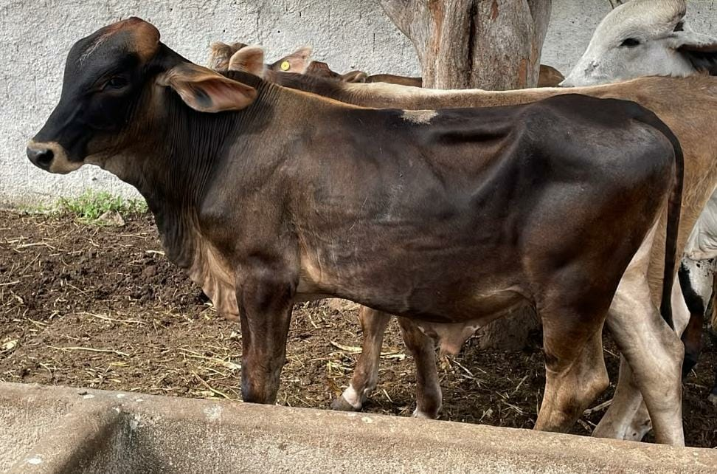
 |  |  |  |  |  | Data da foto: | 2026-07-07
 |  |  |  |  |  | Idade na foto: | 11 m.
 |  |  |  |  | Data de pesagem: |  |  | 2026-07-07
 |  |  |  |  | Idade na pesagem: |  |  | 11 m.
 |  |  |  |  | Peso: | 210 | kg
 |  |  |  |  | Preço mínimo por kg:
 |  |  |  |  |  |  | R$ 4.73
 |  |  |  |  | Preço mínimo total:
 |  |  |  |  |  |  | R$ 993.30

31 | 642 | 2025004231 | 2025-08-05 | 1 a 1 m. | 391 | M | Bezerro | 1/2 Gir x 1/2 pardo suiço | Excesso de Contingente
 | 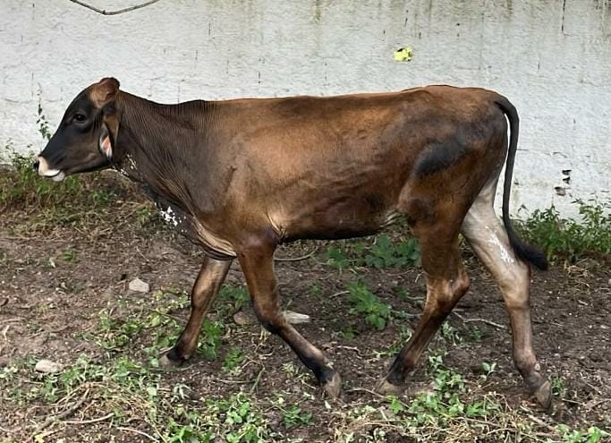
 |  |  |  |  |  | Data da foto: | 2026-07-07
 |  |  |  |  |  | Idade na foto: | 11 m.
 |  |  |  |  | Data de pesagem: |  |  | 2026-07-07
 |  |  |  |  | Idade na pesagem: |  |  | 11 m.
 |  |  |  |  | Peso: | 160 | kg
 |  |  |  |  | Preço mínimo por kg:
 |  |  |  |  |  |  | R$ 4.73
 |  |  |  |  | Preço mínimo total:
 |  |  |  |  |  |  | R$ 756.80

32 | 643 | 2025004232 | 2025-08-13 | 1 a 1 m. | 383 | M | Bezerro | 1/2 Gir x 1/2 pardo suiço | Excesso de Contingente
 | 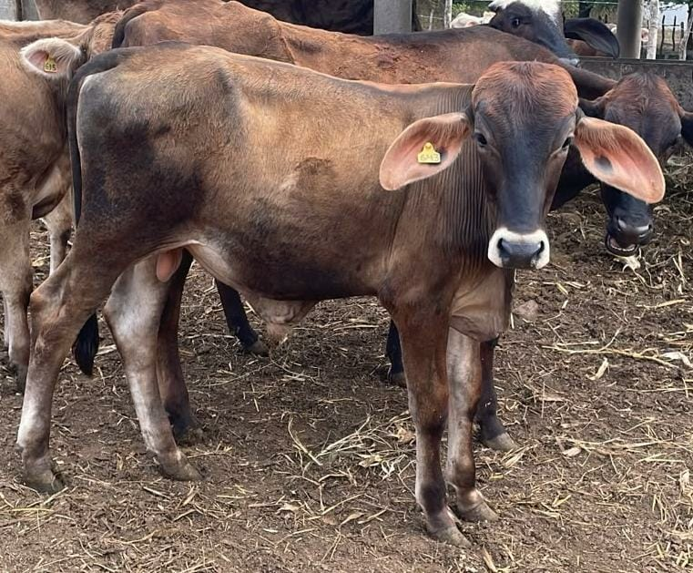
 |  |  |  |  |  | Data da foto: | 2026-07-07
 |  |  |  |  |  | Idade na foto: | 11 m.
 |  |  |  |  | Data de pesagem: |  |  | 2026-07-07
 |  |  |  |  | Idade na pesagem: |  |  | 11 m.
 |  |  |  |  | Peso: | 165 | kg
 |  |  |  |  | Preço mínimo por kg:
 |  |  |  |  |  |  | R$ 4.73
 |  |  |  |  | Preço mínimo total:
 |  |  |  |  |  |  | R$ 780.45

33 | 649 | 2026003187 | 2025-11-15 | 10 m. | 289 | M | Bezerro | Pardo suiço | Excesso de Contingente
 | 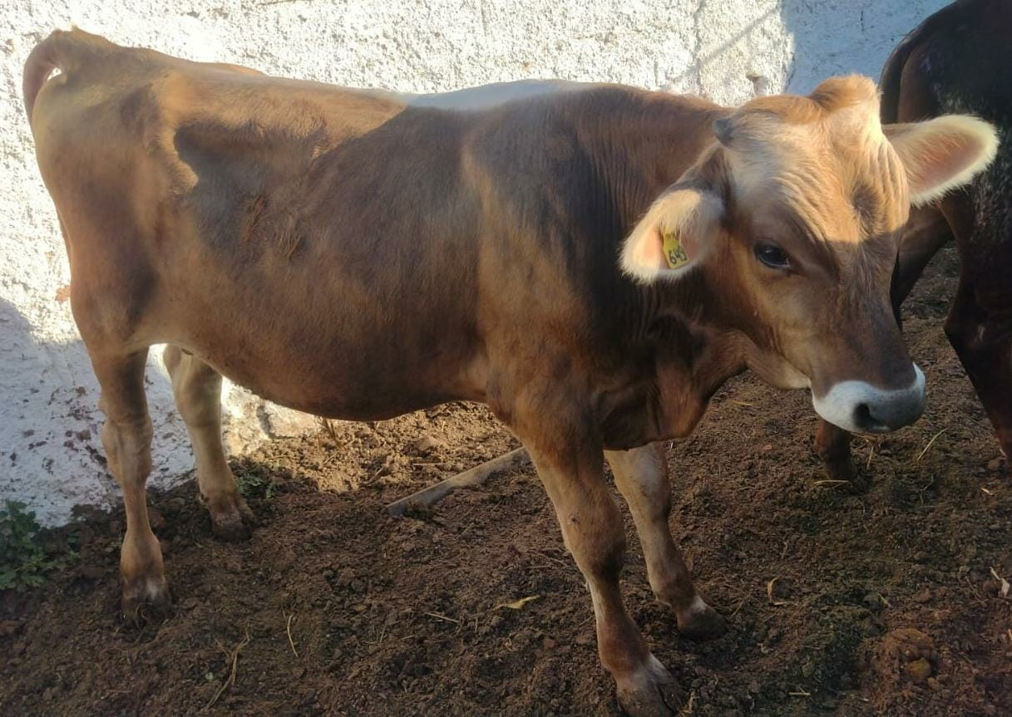
 |  |  |  |  |  | Data da foto: | 2026-07-07
 |  |  |  |  |  | Idade na foto: | 8 m.
 |  |  |  |  | Data de pesagem: |  |  | 2026-07-07
 |  |  |  |  | Idade na pesagem: |  |  | 8 m.
 |  |  |  |  | Peso: | 200 | kg
 |  |  |  |  | Preço mínimo por kg:
 |  |  |  |  |  |  | R$ 4.73
 |  |  |  |  | Preço mínimo total:
 |  |  |  |  |  |  | R$ 946.00

34 | 650 | 2026003188 | 2025-11-30 | 9 m. | 274 | M | Bezerro | 9/16 Gir x 7/16 Pardo Suíço | Excesso de Contingente
 | 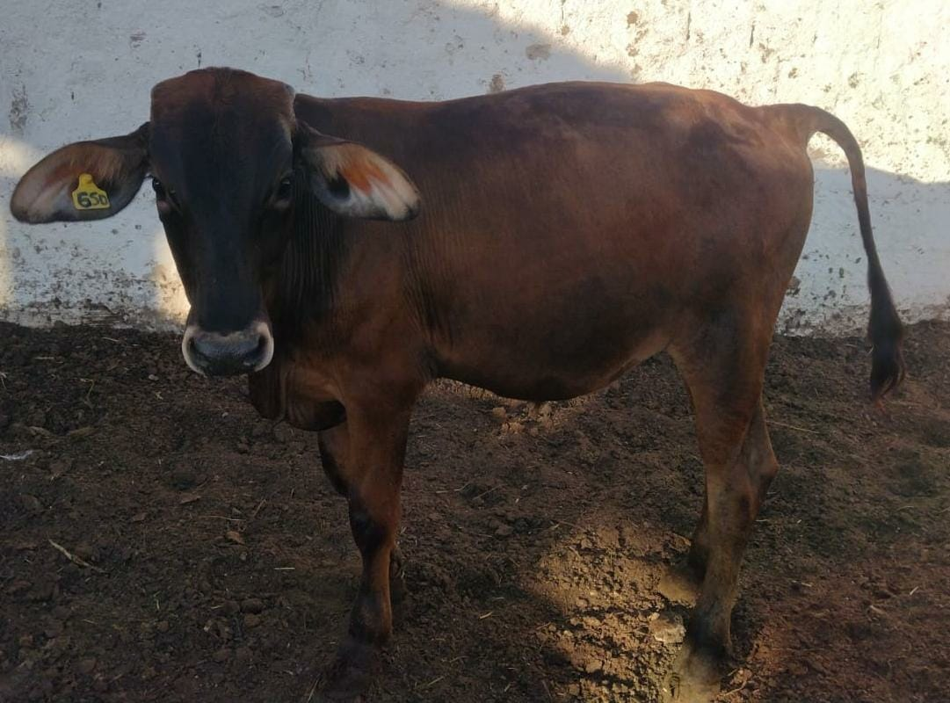
 |  |  |  |  |  | Data da foto: | 2026-07-07
 |  |  |  |  |  | Idade na foto: | 7 m.
 |  |  |  |  | Data de pesagem: |  |  | 2026-07-07
 |  |  |  |  | Idade na pesagem: |  |  | 7 m.
 |  |  |  |  | Peso: | 174 | kg
 |  |  |  |  | Preço mínimo por kg:
 |  |  |  |  |  |  | R$ 4.73
 |  |  |  |  | Preço mínimo total:
 |  |  |  |  |  |  | R$ 823.02

35 | 654 | 2026003192 | 2026-01-04 | 8 m. | 239 | M | Bezerro | 3/4 Gir x 1/8 pardo suiço x 1/8 Holandes | Excesso de Contingente
 | 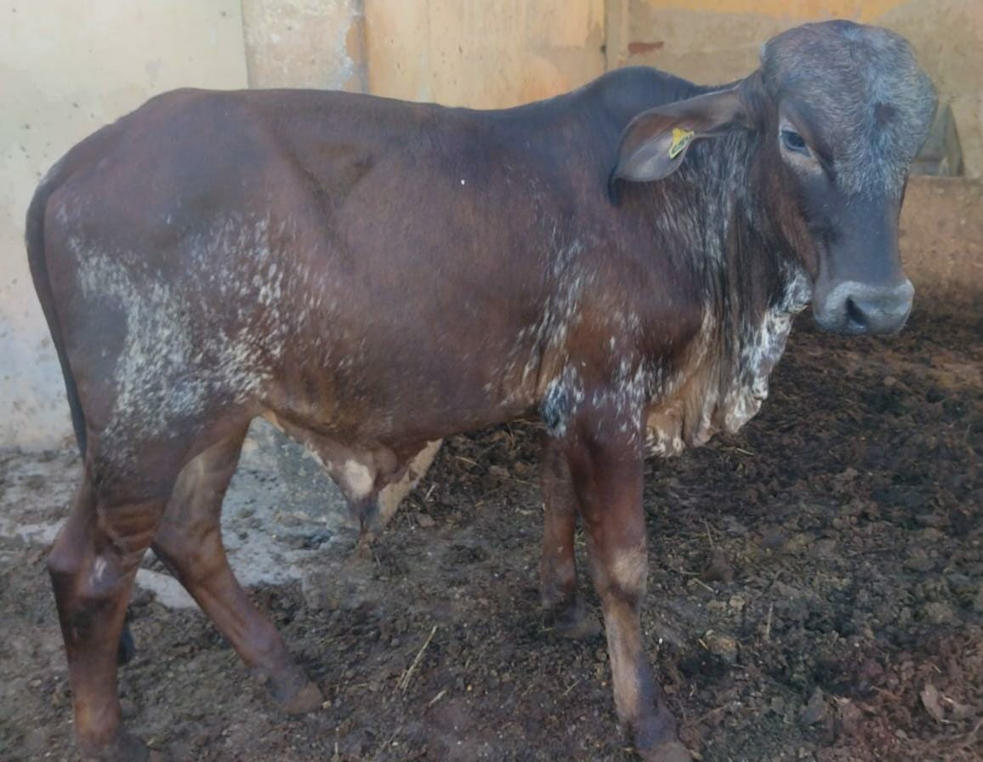
 |  |  |  |  |  | Data da foto: | 2026-07-07
 |  |  |  |  |  | Idade na foto: | 6 m.
 |  |  |  |  | Data de pesagem: |  |  | 2026-07-07
 |  |  |  |  | Idade na pesagem: |  |  | 6 m.
 |  |  |  |  | Peso: | 160 | kg
 |  |  |  |  | Preço mínimo por kg:
 |  |  |  |  |  |  | R$ 4.73
 |  |  |  |  | Preço mínimo total:
 |  |  |  |  |  |  | R$ 756.80

36 | 655 | 2026003193 | 2026-01-15 | 7 m. | 228 | M | Bezerro | Girolando | Excesso de Contingente
 | 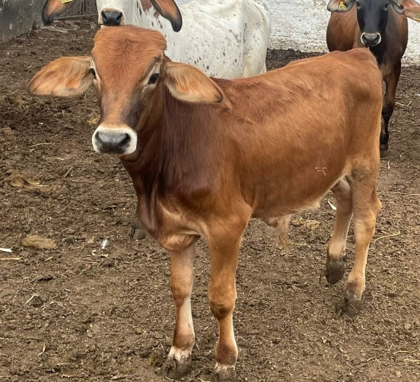
 |  |  |  |  |  | Data da foto: | 2026-07-07
 |  |  |  |  |  | Idade na foto: | 6 m.
 |  |  |  |  | Data de pesagem: |  |  | 2026-07-07
 |  |  |  |  | Idade na pesagem: |  |  | 6 m.
 |  |  |  |  | Peso: | 150 | kg
 |  |  |  |  | Preço mínimo por kg:
 |  |  |  |  |  |  | R$ 4.73
 |  |  |  |  | Preço mínimo total:
 |  |  |  |  |  |  | R$ 709.50

37 | 657 | Agruardando tombo | 2026-04-03 | 5 m. | 150 | M | Bezerro | Mestiço- Tricross | Excesso de Contingente
 | 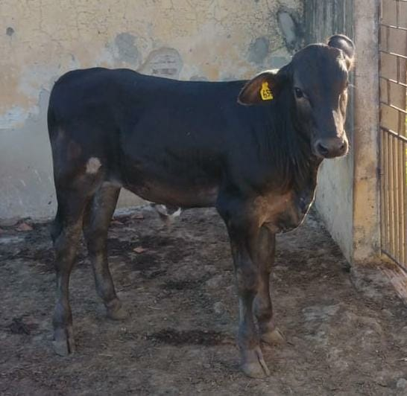
 |  |  |  |  |  | Data da foto: | 2026-07-07
 |  |  |  |  |  | Idade na foto: | 3 m.
 |  |  |  |  | Data de pesagem: |  |  | 2026-07-07
 |  |  |  |  | Idade na pesagem: |  |  | 3 m.
 |  |  |  |  | Peso: | 100 | kg
 |  |  |  |  | Preço mínimo por kg:
 |  |  |  |  |  |  | R$ 4.73
 |  |  |  |  | Preço mínimo total:
 |  |  |  |  |  |  | R$ 473.00

38 | 659 | Agruardando tombo | 2026-04-27 | 4 m. | 126 | M | Bezerro | Pardo suiço | Excesso de Contingente
 | 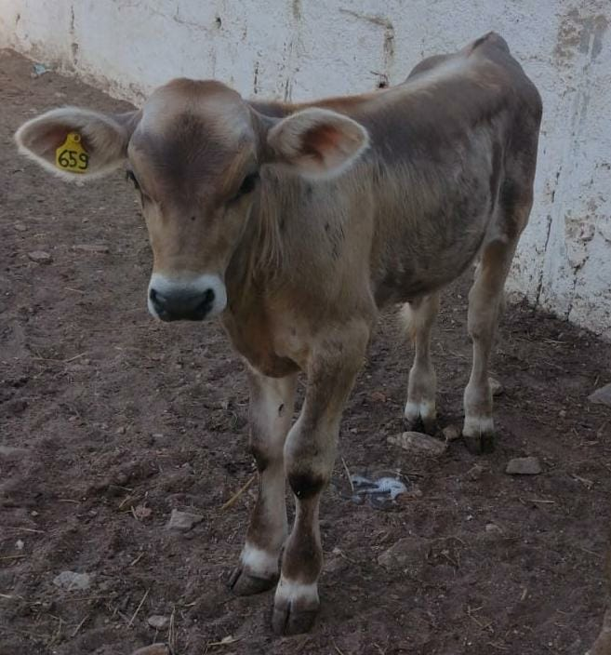
 |  |  |  |  |  | Data da foto: | 2026-07-07
 |  |  |  |  |  | Idade na foto: | 2 m.
 |  |  |  |  | Data de pesagem: |  |  | 2026-07-07
 |  |  |  |  | Idade na pesagem: |  |  | 2 m.
 |  |  |  |  | Peso: | 80 | kg
 |  |  |  |  | Preço mínimo por kg:
 |  |  |  |  |  |  | R$ 4.73
 |  |  |  |  | Preço mínimo total:
 |  |  |  |  |  |  | R$ 378.40

